1. RESUMEN EJECUTIVO
...
 |  | Total
 |  | 329,299,094
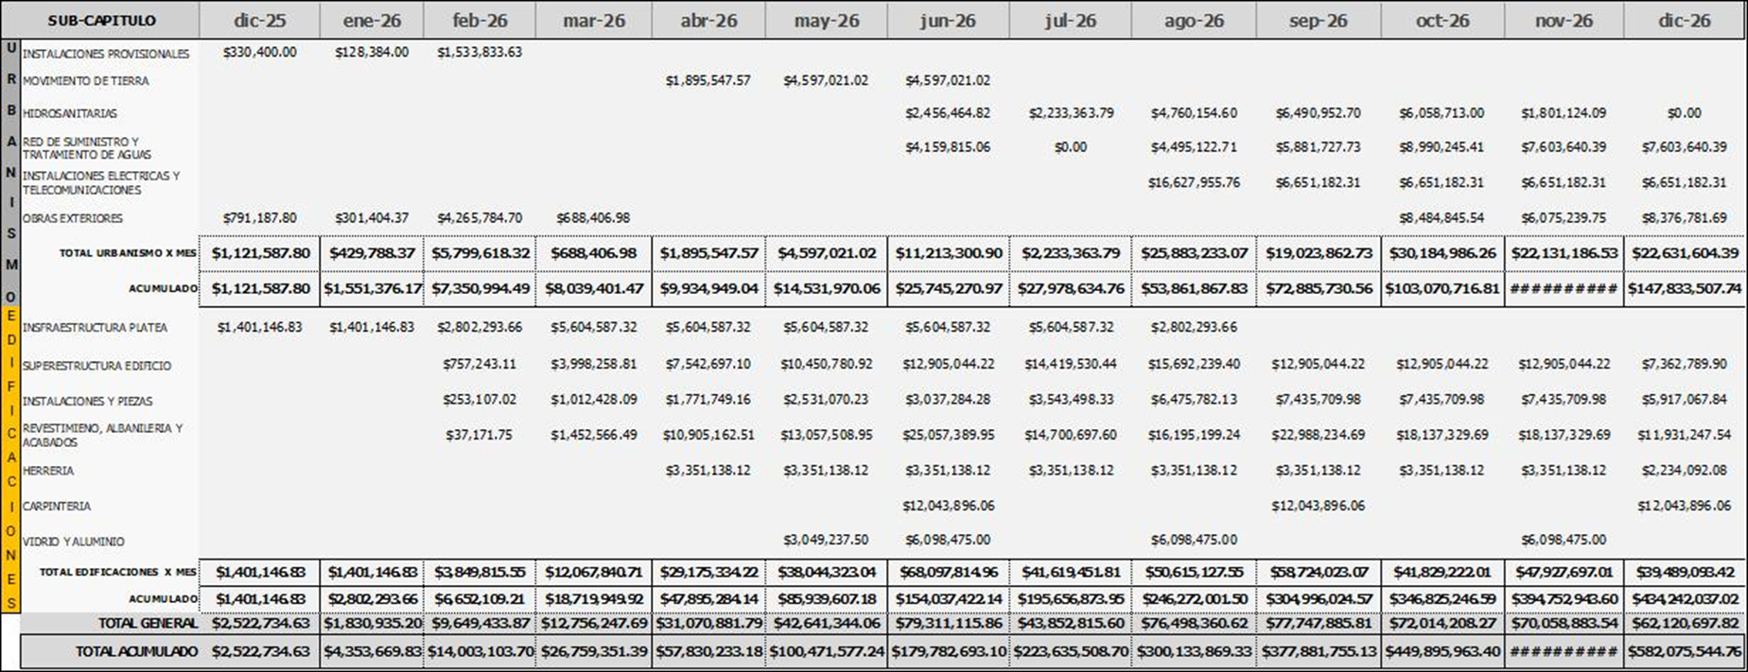
 |  | 322,917,734
 |  | 590,000,000
...
 |  | 170,000,000
 |  | 420,000,000
 |  | 2,466,965
 |  | 1,244,683,793
 |  | 1,244,683,793
...
 |  | Total
...
 |  | 269,685,156
Edificaciones |  | 24,432,807
91,014,535 | 108,287,514 | 164,182,251
9,079,361 | 11,520,080 | 418,101,909
81,935,174 | 96,767,434 | 54,236,837
4,044,252 | 7,245,544 | 16,240,494
 |  | -
 |  | 7,604,464
 |  | 954,483,919
...
 |  | 42,735,621
 |  | 175,419,329
 |  | 11,757,735
 |  | 43,841,865
...

